Inicio


 |  |  |  | Excel Planilhas Prontas
 |  |  |  | Neste site existe uma certa variedade de planilhas prontas que poderão atender suas necessidades e você não vai precisar se esforçar para desenvolver uma planilha funcional desde o início.

www.planilhasprontas.com |  |  | Acesse nosso site e encontre milhares de plailhas prontas parbaixar e o melhor
 |  |  | é que são de GRAÇA.

Esta planilha foi desenvolvida pelo criador do site PlanilhasProntas.com e distribuida gratuitamente.
www.planilhasprontas.com, não pode ser vendida por outros sites, empresas ou pessoas.

 | A | B | C | D | E | F | G | H | I | J
1
2
3
4

Calculo
 |  | O cadastro é gratis
Click Aqui
 |  | Basta clicar neste botão
 |  | Para conhecer essa oportunidade

 |  | PROGRAMA DE AFILIADOS
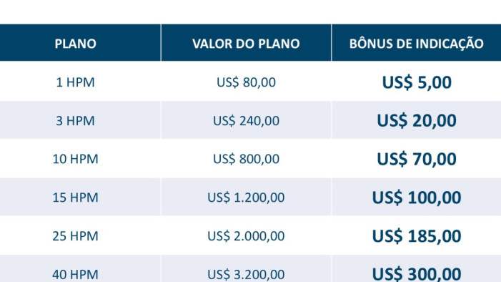
CONTRATO DE MINERAÇÃO
Valor Atual do HPM | $ 90.00
Quantidade de HPM | 40
Valor a Pagar em Dolar | $ 3,600.00
Tempo de Contrato (Dias) | 300
Valor do Lucro atual do HPM (Basic) | $ 0.36
Estimativa de Lucro Mensal (Basic) | $432.00
Estimativa de Lucro Total (Basic) | $ 4,320.00
Valor do Lucro atual do HPM (Full) | $ 0.51
Estimativa de Lucro Mensal (Full) | $1,200.51
Estimativa de Lucro Total (Full) | $ 6,120.00

CONVERÇÃO PARA REAIS - R$ |  | Obs: Só preencha as celulas da cor branca ou amarela.
Valor Atual do Dolar na Credminer | R$4.00 | as demais celulas comtem as formulas.
Valor a Pagar em Reais - R$ | R$14,400.00
Estimativa de Lucro Mensal (Basic) | R$1,728.00 | Obs: O valor do lucro em real depende da cotação do dolar do dia.
Estimativa de Lucro Total (Basic) | R$17,280.00
Estimativa de Lucro Mensal (Full) | R$4,802.04
Estimativa de Lucro Total (Full) | R$24,480.00

